Model Obiegu
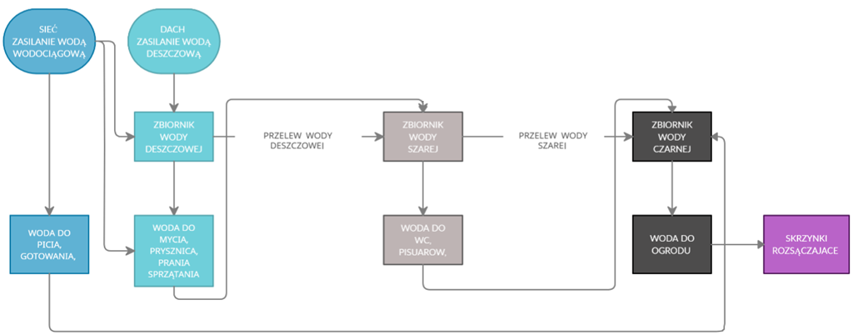

Model Dom
ilość osób w rodzinie [szt] | 4
powierzchnia dachu [m2] | 140
cena 1 m3 wody wodociągowej [zł] | 3.50 zł |  | spłukiwanie WC i pisuarów [litrów/dzień] |  |  | 30 | - woda wodociągowa używana do gotowania, zamienia się w wodę czarną
cena 1 m3 odbioru ścieków [zł] | 6.00 zł |  | sprzątanie [litrów/dzień] |  |  | 6 | - woda deszcowa do sprzątania, WC, pisuarów zamienia się w wodę czarną
pojemność zbiornika na wodę deszczową [litrów] | 8000 |  | picie i gotowanie [litrów/dzień] |  |  | 3 | - woda do prania, prysznica, wanny, umywalki zamienia się w wodę szarą
pojemność zbiornika na wodę szarą [litrów] | 6000 |  | pranie [litrów/dzień] |  |  | 25 | - jeżeli woda deszczowa napełni zbiornik wody deszczowej, przelewa się do zbiornika wody szarej
pojemność zbiornika na wodę czarną do ogrodu [litrów] | 5000 |  | prysznic, wanna, umywalka [litrów/dzień] |  |  | 36 | - jeżeli zbiornik wody szarej się napełni, woda z zbiornika wody szarej przelewa się do zbiornika wody czarnej
zapotrzebowanie na wodę wodociągową bez urządzenia[litrów/rok] | 169000 |  | ogród [litrów/m2*dzień] |  |  | 2.5
zapotrzebowanie na wodę wodociągową z urządzeniem [litrów/rok] | 36521 |  | ogród powierzchnia [m2] |  |  | 200
stopień redukcji poboru wody po zamontowaniu urządzenia [%] | 78%

 | styczeń | luty | marzec | kwiecień | maj | czerwiec | lipiec | sierpień | wrzesień | październik | listopad | grudzień
miesieczna suma opadów [mm/m2 miesiąc] | 22 | 23 | 25 | 33 | 53 | 67 | 71 | 58 | 43 | 35 | 39 | 32 | 501
powierzchnia dachu [m2] | 140 | 140 | 140 | 140 | 140 | 140 | 140 | 140 | 140 | 140 | 140 | 140
współczynik spływu F | 0.95 | 0.95 | 0.95 | 0.95 | 0.95 | 0.95 | 0.95 | 0.95 | 0.95 | 0.95 | 0.95 | 0.95
suma opadu [litrów] | 2926 | 3059 | 3325 | 4389 | 7049 | 8911 | 9443 | 7714 | 5719 | 4655 | 5187 | 4256
pojemność zbiornika na wodę deszczową [litrów] | 8000 | 8000 | 8000 | 8000 | 8000 | 8000 | 8000 | 8000 | 8000 | 8000 | 8000 | 8000
pojemność zbiornika na wodę szarą [litrów] | 6000 | 6000 | 6000 | 6000 | 6000 | 6000 | 6000 | 6000 | 6000 | 6000 | 6000 | 6000
pojemność zbiornika na wodę czarną do ogrodu [litrów] | 5000 | 5000 | 5000 | 5000 | 5000 | 5000 | 5000 | 5000 | 5000 | 5000 | 5000 | 5000

ilość wody deszczowej którą dysponujemy z deszczu w danym miesiącu [litów] | 2926 | 3059 | 3325 | 4389 | 7049 | 8000 | 8000 | 7714 | 5719 | 4655 | 5187 | 4256
zapotrzebowanie na wodę deszczową w danym miesiącu [litrów] | 8040 | 8040 | 8040 | 8040 | 8040 | 8040 | 8040 | 8040 | 8040 | 8040 | 8040 | 8040
niedobór wody deszczowej w danym miesiącu [litrów] | -5114 | -4981 | -4715 | -3651 | -991 | -40 | -40 | -326 | -2321 | -3385 | -2853 | -3784
nadwyżka wody deszczowej w danym miesiącu, przelewająca się do zbiornika wody szarej [litrów] | 0 | 0 | 0 | 0 | 0 | 911 | 1443 | 0 | 0 | 0 | 0 | 0

ilość wody szarej ktorą dysponujemy w danym miesiacu [litrow] | 6000 | 6000 | 6000 | 6000 | 6000 | 6000 | 6000 | 6000 | 6000 | 6000 | 6000 | 6000
zapotrzebowanie na wodę szarą w danym miesiącu [litrów] | 3600 | 3600 | 3600 | 3600 | 3600 | 3600 | 3600 | 3600 | 3600 | 3600 | 3600 | 3600
niedobór wody szarej w danym miesiącu [litrów] | 0 | 0 | 0 | 0 | 0 | 0 | 0 | 0 | 0 | 0 | 0 | 0
nadwyżka wody szarej w danym miesiącu, przelewająca się do zbiornika wody czarnej [litrów] | 2400 | 2400 | 2400 | 2400 | 2400 | 2400 | 2400 | 2400 | 2400 | 2400 | 2400 | 2400

ilość wody czarnej do ogrodu, którą dysponujemy [litrów] | 5000 | 5000 | 5000 | 5000 | 5000 | 5000 | 5000 | 5000 | 5000 | 5000 | 5000 | 5000
zapotrzebowanie na wodę czarną w danym miesiącu [litrów] | 0 | 0 | 0 | 2500 | 5000 | 5000 | 5000 | 5000 | 2500 | 0 | 0 | 0
niedobór wody czarnej w danym miesiącu [litrów] | 0 | 0 | 0 | 0 | 0 | 0 | 0 | 0 | 0 | 0 | 0 | 0
nadwyżka wody czarnej w danym miesiącu, przelewająca się do skrzynek rozsączajacych [litrów] | 0 | 0 | 0 | 0 | 0 | 0 | 0 | 0 | 2500 | 5000 | 5000 | 5000

ilość osób w rodzinie [szt] | 4 | 4 | 4 | 4 | 4 | 4 | 4 | 4 | 4 | 4 | 4 | 4
 | ZAPOTRZEBOWANIE NA WODĘ WODOCIĄGOWĄ
miesięczne zapotrzebowanie na wodę z wodociagu do picia i gotowania [litrów/miesiąc] | 360 | 360 | 360 | 360 | 360 | 360 | 360 | 360 | 360 | 360 | 360 | 360
niedobory deszczu [litrow/miesiac] | 5114 | 4981 | 4715 | 3651 | 991 | 40 | 40 | 326 | 2321 | 3385 | 2853 | 3784
 | ZAPOTRZEBOWANIE NA WODĘ DESZCZOWĄ
miesięczne zapotrzebowanie na wodę do mycia, prysznic, wanna, umywalka [litrów/miesiąc] | 4320 | 4320 | 4320 | 4320 | 4320 | 4320 | 4320 | 4320 | 4320 | 4320 | 4320 | 4320
miesięczne zapotrzebowanie na wodę do sprzątania [litrów/miesiąc] | 720 | 720 | 720 | 720 | 720 | 720 | 720 | 720 | 720 | 720 | 720 | 720
miesięczne zapotrzebowanie na wodę do prania [litrów/miesiąc] | 3000 | 3000 | 3000 | 3000 | 3000 | 3000 | 3000 | 3000 | 3000 | 3000 | 3000 | 3000
 | ZAPOTRZEBOWANIE NA WODĘ SZARĄ
miesięczne zapotrzebowanie na wodę do WC [litrów/miesiąc] | 3600 | 3600 | 3600 | 3600 | 3600 | 3600 | 3600 | 3600 | 3600 | 3600 | 3600 | 3600

 | ZAPOTRZEBOWANIE NA WODĘ CZARNĄ
ilość dni podlewania ogrodu w miesiącu | 0 | 0 | 0 | 5 | 10 | 10 | 10 | 10 | 5 | 0 | 0 | 0
miesięczne zapotrzebowanie na wodę do ogrodu [litrów/miesiąc] | 0 | 0 | 0 | 2500 | 5000 | 5000 | 5000 | 5000 | 2500 | 0 | 0 | 0

 | OGRÓD PODARZ WODY CZARNEJ
miesięczne podarz wody do ogrodu [litrów/miesiąc] | 5000 | 5000 | 5000 | 5000 | 5000 | 5000 | 5000 | 5000 | 5000 | 5000 | 5000 | 5000

ilość osób | 1 | 2 | 3 | 4 | 5 | 6 | 7 | 8
zapotrzebowanie na wodę wodociągową | 90 | 180 | 270 | 360 | 450 | 540 | 630 | 720
zapotrzebowanie na wodę deszczową | 2010 | 4020 | 6030 | 8040 | 10050 | 12060 | 14070 | 16080
zapotrzebowanie na wodę szarą | 900 | 1800 | 2700 | 3600 | 4500 | 5400 | 6300 | 7200

spłukiwanie WC i pisuarów | 30 |  |  | powierzchnia dachu
sprzątanie | 6 |  | ilość osób | 80 | 90 | 100 | 110 | 120 | 130 | 140 | 150 | 160 | 170 | 180 | 190 | 200 | deszcz | szary | czarny
picie i gotowanie | 3 |  | 2 | 83% | 86% | 89% | 91% | 93% | 94% | 95% | 95% | 96% | 97% | 97% | 97% | 97% | 4000 | 5000 | 5000
pranie | 25 |  | 3 | 72% | 75% | 78% | 81% | 83% | 85% | 86% | 88% | 90% | 91% | 92% | 93% | 94% | 6000 | 5000 | 5000
prysznic, wanna, umywalka | 36 |  | 4 | 63% | 66% | 68% | 70% | 72% | 73% | 74% | 76% | 77% | 79% | 80% | 80% | 80% | 6000 | 5000 | 5000
 |  |  | 5 | 57% | 59% | 61% | 64% | 66% | 67% | 69% | 70% | 71% | 72% | 73% | 74% | 75% | 8000 | 5000 | 5000
 |  |  | 6 |  |  |  |  |  |  |  |  |  |  |  | 65% | 66% | 12000 | 6000 | 5000

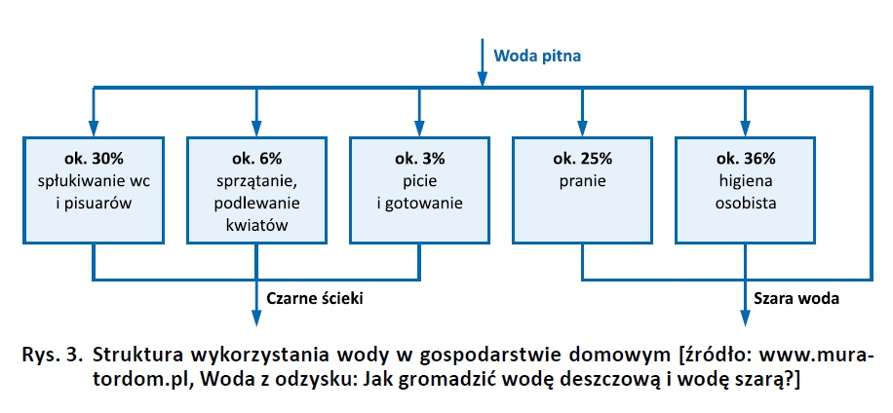

 |  |  |  |  |  |  |  |  | 10 | m3
 |  |  |  |  |  |  | Woda W0 | 3.00% | 0.3 | m3
 |  |  |  |  |  |  | woda D1 | 67.00% | 6.7 | m3
 |  |  |  |  |  |  | woda K1 | 30.00% | 3 | m3
 |  |  |  |  |  |  | woda K2 | 100% | 10 | m3

 |  |  |  |  |  |  |  | suma:
 |  |  |  |  |  |  |  |  | 400 litrów na dobę / 24 *8

 |  |  |  |  |  |  | Substraty | Rozkład | 400 | Produkty
 |  |  |  |  |  |  | Woda W0 | 3% | 12 | W1
 |  |  |  |  |  |  | Woda D1 | 67% | 268 | W2
 |  |  |  |  |  |  | Woda K1 | 30% | 120 | W3
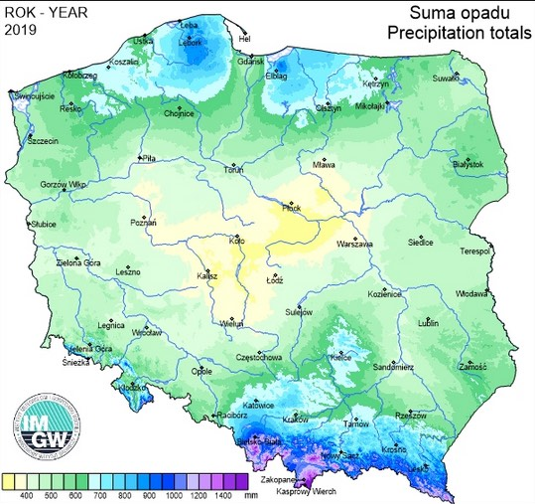
 |  |  |  |  |  |  | Woda K2 | 100% | 400 | W4 |  |  | zasymulowanie pracę prawdziwego domu
 |  |  |  |  |  |  |  |  |  |  |  |  | 8 godzin testów, godzina 2 oraz 5 to godziny pikowe zwieksza się przepływ
 |  |  |  |  |  |  |  | Susbtraty | 400 litrów zaspokojonych potrzeb
 |  |  |  |  |  |  |  | Produkty | 800 litrów

